②受診者リスト
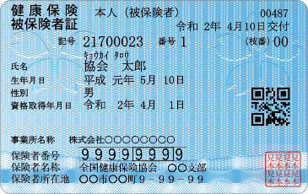
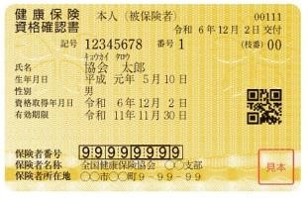
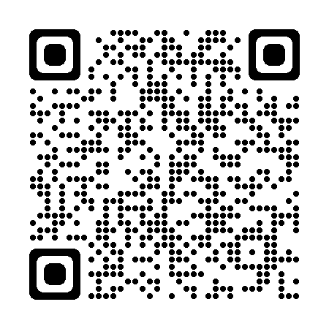
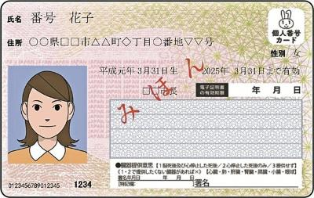
※注意
注1 胃検診を胃カメラでお申し込みの方は、別途2,200円頂きます。
注2 鎮静剤をご希望の方は、当日お車の運転をお控え頂いております.（鎮静剤 別途3,500円）
注3 胃カメラ（経口）の鎮静剤利用は1日1名のみ、予約時にお申し出ください（当日追加不可）
注4 胃カメラ（経鼻）では鎮静剤の利用は出来ません。ご確認の上お申し込みください。
※②
※③
※①
※保険証の記号・番号等がわからない方はマイナポータルよりご確認ください。
※②
※③
※①
 |  |  |  |  |  |  |  |  |  |  |  |  |  |  |  |  |  |  | 【数は記入しないでください】
 |  |  |  |  |  |  |  |  | 【保険証 資格確認書 マイナンバーカード見本】 |  |  |  |  |  |  |  |  |  | 節目健診 | 0
受診者リスト |  |  | 申込日： 年 月 日 |  |  |  |  |  |  |  |  |  |  |  |  |  |  |  | 人間ドック | 0
事業所様名称 |  | 事業所所在地 | 〒
 |  |  |  |  |  |  |  |  |  |  |  |  |  |  |  |  |  |  | バリウム | 0
 |  | 電話番号/ |  |  | 担当者/ |  |  |  |  |  |  |  |  |  |  |  |  |  | 胃カメラ（経口） | 0
保険者番号（※①） |  | 記号（※②） | 保険者名称 |  |  |  |  |  |  |  |  |  |  |  |  |  |  |  | 胃カメラ（経鼻） | 0
 |  |  |  |  |  |  |  |  |  |  |  |  |  |  |  |  |  |  | 胃検診なし | 0

1日最大予約上限人数 |  | NG曜日、定休日など

＊受診者様の情報をご入力ください。 (入力漏れがある場合受付致しかねますのでご注意ください) |  |  |  | 2027-04-01 | 起算 | 健診コース ※プルダウンでコースをご選択ください |  |  | 胃検診 ※注意 |  | 婦人科健診 （協会けんぽ補助対象） |  | 骨粗鬆症 | その他オプション |  | 日程希望 |  | ■ご希望日に空きがない場合は 別日のご案内となります
被保険証番号（個人） （※③） | 氏名 (姓と名の間にスペース) | ﾌﾘｶﾞﾅ (姓と名の間にｽﾍﾟｰｽ) | 性別 | 生年月日 ※入力間違いがない ようご注意ください | 年齢 (自動算出） | 主コース | 節目健診 | 人間ドック | 胃検診 | 胃カメラ（口） 鎮静剤 | 協会子宮頸がん 20歳～74歳 偶数年齢 | 協会乳がん 40歳～74歳 偶数年齢 | 協会40歳～74歳 偶数年齢女性 | ※3つ以上希望の場合は 備考欄へご記入ください |  | 第１希望 | 第2希望 | 予約確定日 | 備考
1 | 協会 太郎 | キョウカイ タロウ | 男 | 1990-05-10 | 36 | けんぽ | ○ | ○ | 胃カメラ（経口） | 〇 |  |  |  | 上腹部超音波 | 頭部CT | 2026-04-15 | 2026-04-22 | 2026-04-22

人間ドック料金表
人間ドック 料金のご案内 |  |  |  | 2026年 04月版

◇人間ドック基本料金

※
コース |  | 備考 | 胃検診 | 料金
一泊ドック |  | 1日目の昼食、夕食、2日目の昼食をご提供します。 宿泊は「小布施温泉あけびの湯」をご利用いただきます。 | 胃バリウム | 67,100
 |  |  | 胃カメラ | 69,300
半日ドック |  | 近隣のお食事処で昼食をご提供します。 | 胃バリウム | 40,000
※
 |  |  | 胃カメラ | 42,200
※予告なく変更になる場合がございますのでご了承ください
◇人間ドック オプション検査
項 目 |  | 検 査 内 容 |  | 料 金
頭部MRI検査 |  | 脳卒中（脳出血、脳梗塞、くも膜下出血など）や脳腫瘍の検出やリスク発見、特に虚血性の脳卒中である「脳梗塞」の検出力に優れています。頭部CTと比較すると時間がかかりますが、より詳細な検査が可能です。 |  | 16,000
CT検査 | 低線量胸部CT検査 | 胸部レントゲン写真では、見つけづらい早期の肺がん および胸部の異常を見つけます。 |  | 11,300
 | 頭部CT検査 | 脳梗塞や脳出血など疾患の有無など、頭部の状態を確認する検査です。 頭部MRIと比較し、短時間で検査が可能です。 |  | 11,300
 | 腹部CT検査 | 腹部にある臓器、主に肝臓・胆嚢・膵臓・腎臓・脾臓などを詳しく観察します。 腹部超音波検査では見えにくい、深部臓器の描出が可能です。 |  | 11,300
 | ファットスキャン （内臓脂肪CT検査） | 生活習慣病の原因である内臓脂肪の量を調べる検査です。 CTでへそ回りの輪切り写真を撮影し、内臓脂肪と皮下脂肪を計測します。 |  | 3,300
超音波検査 | 下腹部 | 超音波で下腹部を調べます。膀胱がん、男性の前立腺疾患の早期発見に有用な検査です。※女性の方は下腹部超音波検査ではなく、経腟超音波検査をおすすめします。 |  | 5,900
動脈硬化検査 | 血圧脈波検査 | 両手、両足首の4ヶ所の血圧を同時に測定することで血管のしなやかさ（血管年齢）と血管の詰まり具合が分かります。 |  | 2,200
 | 頚動脈超音波検査 | 心臓から脳へ血液を送る頚動脈の動脈硬化がないかを調べます。 動脈硬化によって厚くなった血管やプラーク、血栓などの確認ができます。 |  | 3,900
肺機能検査 ※ |  | 肺の大きさや息を吐く勢い、酸素を取り込む能力の検査。 COPD（慢性閉塞性肺疾患）の早期発見に有用です。 |  | 2,100

腫瘍マーカー （血液検査） | 男性1項目 | PSA（主に前立腺がんの発見に有用です） |  | 2,200
 | 男性4項目 | CEA、AFP、CA19-9、PSA （主に消化器系、肝臓、膵臓、前立腺がんの発見に有用です） |  | 5,300
 | 女性4項目 | CEA、AFP、CA19-9、CA125 （主に消化器系、肝臓、膵臓、卵巣のがんの発見に有用です） |  | 5,300
H.ピロリ抗体検査（血液検査） |  | 胃がんと関連が深いとされている、ピロリ菌の有無を調べます。 |  | 900
肺がん喀痰検査 |  | 痰の中の細胞成分を顕微鏡でみることで呼吸系の病気を調べます。 40歳以上の喫煙者で常時、痰が出る方に特にお勧めです。 ※専用の容器に３日間痰を採取する必要があります。。 |  | 2,200
NT-proBNP（血液検査） |  | 心不全の検査です。 心臓に負担がかかると生産されるホルモンの数値を調べます。 |  | 1,500
女性検診 | 乳がん検診 （乳房X線検査） | 乳房専用のレントゲン検査です。 ※40歳以上の方を対象としています。40歳未満に対するマンモグラフィ検査の有効性は認められていません。 |  | 6,200

 | 子宮頚がん検診 ※火曜日のみ | 内診、細胞診、超音波検査 細胞診：子宮の入り口の細胞を採取し、がん細胞の有無を調べます。 経腟超音波検査：細胞診と合わせて行うことで、卵巣や子宮の疾患について調べることができます。(痛みはなく検査できます) |  | 4,700

協会けんぽ料金表
※
 | 協会けんぽ 生活習慣病予防健診 料金のご案内 |  | 2026年 04月版 | ◇協会けんぽ オプション検査
健診の種類 |  | 受診対象年齢 | 自己負担額 | 項 目 |  | 検 査 内 容 | 料 金
一般健診 |  | 35歳～74歳の方 | ①5,500 | 頭部MRI検査 |  | 脳卒中（脳出血、脳梗塞、くも膜下出血など）や脳腫瘍の検出やリスク発見、特に虚血性の脳卒中である「脳梗塞」の検出力に優れています。 頭部CTと比較すると時間がかかりますが、より詳細な検査が可能です。 | 16,000
若年健診 |  | 20/25/30歳の方 | 2,500 | CT検査 | 低線量胸部CT検査 | 胸部レントゲン写真では、見つけづらい早期の肺がんおよび胸部の異常を見つけます。 | 11,300
子宮頸がん検診（単独受診） |  | 20歳～38歳の偶数年齢の女性の方 | 990 |  | 頭部CT検査 | 脳梗塞や脳出血など疾患の有無など、頭部の状態を確認する検査です。 頭部MRIと比較し、短時間で検査が可能です。 | 11,300
一般健診に追加して受診 |  | 受診対象年齢 | 自己負担額 |  | 腹部CT検査 | 腹部にある臓器、主に肝臓・胆嚢・膵臓・腎臓・脾臓などを詳しく観察します。腹部超音波検査では見えにくい、深部臓器の描出が可能です。 | 11,300
節目健診 |  | 一般健診を受診する40/45/50/55/60/65/70歳の方 | ①+2,780 |  | ファットスキャン （内臓脂肪CT検査） | 生活習慣病の原因である内臓脂肪の量を調べる検査です。CTでへそ回りの輪切り写真を撮影し、内臓脂肪と皮下脂肪を計測します。 | 3,300
節目健診 |  | 一般健診に自費で節目健診を追加する場合 | ①+9,911 | 超音波検査 | 上腹部 | 超音波で、肝臓・胆のう・膵臓・脾臓・腎臓を調べます。 胆石、ポリープ、のう胞、腫瘍などの限局性病変、脂肪肝、慢性肝炎などのびまん性疾患、各臓器の形態などを観察する検査です。 | 5,900
半日ドック併用 |  | 一般健診と半日ドックを組み合わせて受診する場合 | ①+20,365 |  | 下腹部 | 超音波で下腹部を調べます。膀胱がん、男性の前立腺疾患の早期発見に有用な検査です。※女性の方は下腹部超音波検査ではなく、経腟超音波検査をおすすめします。 | 5,900
一泊ドック併用（宿泊付） |  | 一般健診と一泊ドックを組み合わせて受診する場合 | ①+47,465 | 動脈硬化検査 | 血圧脈波検査 | 両手、両足首の4ヶ所の血圧を同時に測定することで血管のしなやかさ（血管年齢）と血管の詰まり具合が分かります。 | 2,200
乳がん検診 |  | 40歳～48歳の偶数年齢の女性の方 | 1,700 |  | 頚動脈超音波検査 | 心臓から脳へ血液を送る頚動脈の動脈硬化がないかを調べます。動脈硬化によって厚くなった血管やプラーク、血栓などの確認ができます。 | 3,900
 |  | 50歳以上の偶数年齢の女性の方 | 980 | 肺機能検査 ※ |  | 肺の大きさや息を吐く勢い、酸素を取り込む能力の検査です。 COPD（慢性閉塞性肺疾患）の早期発見に有用です。 | 2,100
4項目 5,300
1項目 2,200
子宮頸がん検診 |  | 36歳～74歳の偶数年齢の女性の方 | 990 | 腫瘍マーカー （血液検査） | 男性1項目/4項目 | 1項目：PSA（主に前立腺がんの発見に有用です） 4項目：CEA、AFP、CA19-9、PSA（主に消化器系、肝臓、膵臓、前立腺がんの発見に有用です）
骨粗しょう症検診 |  | 40歳～74歳の偶数年齢の女性の方 | 250 |  | 女性4項目 | CEA、AFP、CA19-9、CA125 （主に消化器系、肝臓、膵臓、卵巣のがんの発見に有用です） | 5,300
肝炎ウイルス検査 |  | 過去に検査を受けたことのない方 | 540 | HbA1c（血液検査） |  | 血液検査により過去1～2ヵ月の血糖値の平均値を調べます。 血糖値が気になる方にお勧めの検査です。 | 660
協会けんぽ・子宮頸がん検診は内診・細胞診のみです。超音波検査は2,200円で追加いただけます。 |  |  |  | H.ピロリ抗体検査（血液検査） |  | 胃がんと関連が深いとされている、ピロリ菌の有無を調べます。 | 900
※胃検診を胃カメラでお申込みの方は、追加料金2,200円頂きます。 |  |  |  | 肺がん喀痰検査 |  | 痰の中の細胞成分を顕微鏡でみることで呼吸系の病気を調べます。 40歳以上の喫煙者で常時、痰が出る方に特にお勧めです。 ※専用の容器に３日間痰を採取する必要があります。 | 2,200
※人間ドック・節目健診をご利用の方は、近隣のお食事処で昼食をご提供します。 |  |  |  | 骨粗鬆症検査 |  | 超音波で骨量を推定する検査です。 | 800
（予告なく変更になる場合がございますのでご了承ください。） |  |  |  | NT-proBNP（血液検査） |  | 心不全の検査です。 心臓に負担がかかると生産されるホルモンの数値を調べます。 | 1,500
 |  |  |  | 女性検診 | 乳がん検診 （乳房X線検査） | 乳房専用のレントゲン検査です。※40歳以上の方を対象としています。 40歳未満に対するマンモグラフィ検査の有効性は認められていません。 | 6,200
 |  |  |  |  | 子宮頚がん検診 ※火曜日のみ | 内診、細胞診、超音波検査細胞診：子宮の入り口の細胞を採取し、がん細胞の有無を調べます。 経腟超音波検査：細胞診と合わせて行うことで、卵巣や子宮の疾患について調べることができます。(痛みはなく検査できます) | 4,700
 |  |  |  | ※ 節目健診の検査項目に含まれます。

